상품제안서
프로디아 컵일체형 텀블러 보온보냉병 350/500/700ml | 상품코드: S36928

 |  |  |  |  |  |  | 02-713-8555 | www.synergygift.co.kr
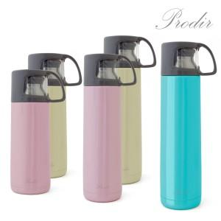

【상세/제작정보】 | <p>- 컵일체형 텀블러 </p><p>- 뛰어난 보온.보냉력&nbsp;</p><p>- 환경 호르몬 없는 트라이탄 컵</p><p>※[ 색상 ] 350 ml 아이보리, 핑크 / 500ml&nbsp; 핑크 / 700 ml : 블루&nbsp;</p>

【인쇄/포장옵션】 | 실크, 레이저 / 포장지포장

【공급단가】 | 수량 | 50~ | 100~ | 500~ | 1,000~ | 2,000~
*VAT별도 | 350 ml 아이보리 | 12,350원 | 11,700원 | 11,250원 | 10,800원 | 10,530원
 | 350 ml 핑크 | 12,350원 | 11,700원 | 11,250원 | 10,800원 | 10,530원
 | 500 ml 핑크 | 15,450원 | 14,690원 | 14,120원 | 13,560원 | 13,220원
 | 700 ml 블루 | 19,770원 | 18,850원 | 18,120원 | 17,400원 | 16,960원

【상품 URL】 | https://www.synergygift.co.kr:443/src/goods_detail.php?gdno=36928

